상품제안서
빛나 K-ART 자개 원터치 손거울 | 상품코드: S46829

 |  |  |  |  |  |  | 02-713-8555 | www.synergygift.co.kr
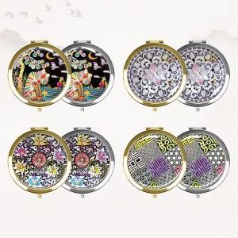 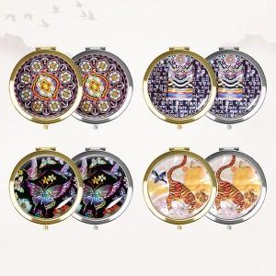

【상세/제작정보】

【인쇄/포장옵션】 | 레이저 / 포장지포장

【공급단가】 | 수량 | 50~ | 100~ | 300~ | 1,000~ | 3,000~
*VAT별도 | 실버 | 6,700원 | 6,460원 | 6,200원 | 6,040원 | 5,880원
 | 골드 | 6,950원 | 6,710원 | 6,430원 | 6,270원 | 6,100원

【상품 URL】 | https://www.synergygift.co.kr:443/src/goods_detail.php?gdno=46829

